상품제안서
주문제작 써지컬스틸 원형 키링 | 상품코드: S44779

 |  |  |  |  |  |  | 02-713-8555 | www.synergygift.co.kr
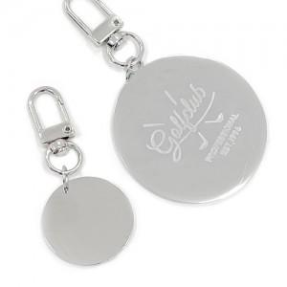

【상세/제작정보】

【인쇄/포장옵션】 | 레이저 / 포장불가능

【공급단가】 | 수량 | 100~ | 300~ | 1,000~ | 3,000~ | 10,000~
*VAT별도 | 25mm원형 | 2,340원 | 2,240원 | 2,130원 | 2,090원 | 2,020원
 | 30mm원형 | 2,600원 | 2,480원 | 2,360원 | 2,320원 | 2,240원
 | 50mm원형 | 4,030원 | 3,850원 | 3,660원 | 3,600원 | 3,480원

【상품 URL】 | https://www.synergygift.co.kr:443/src/goods_detail.php?gdno=44779

